关系图
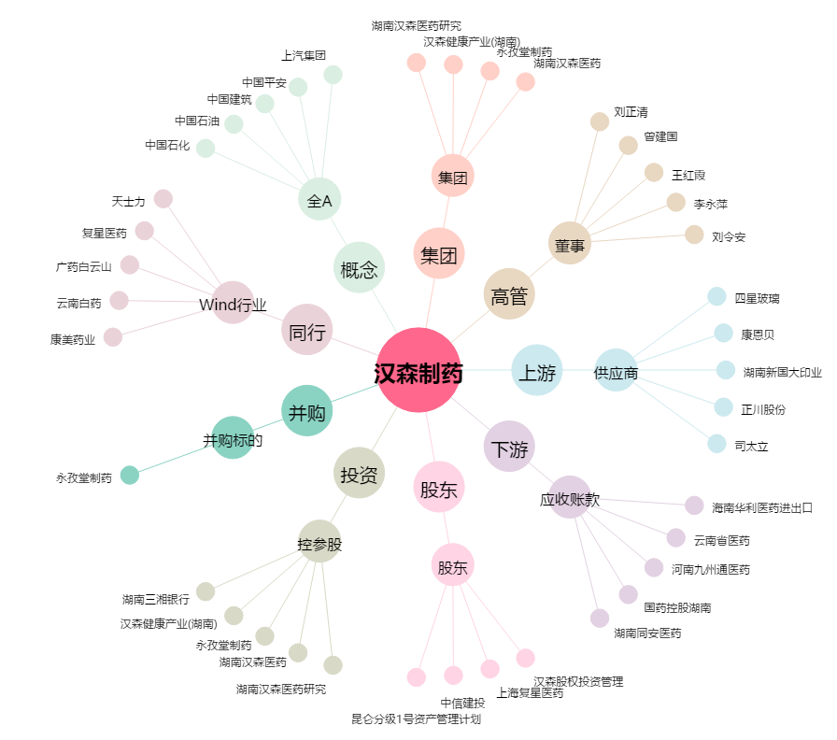
汉森制药[002412.SZ] - 关系概览图

